98 犯罪発生件数（人口千人当たり）
 | 98 犯罪発生件数（人口千人当たり）

 | 時点 2025(R7)年（毎年） |  |  |  |  |  |  | 平 均 値 |  |  |  | 6.2
 | 単位 件，件 |  |  |  |  |  |  | 標準偏差 |  |  |  | 1.4
 | 市町村名 | 指標 | 順位 |  | 認知件数 |  | 市町村名 | 指標 | 順位 |  | 認知件数

 | 千葉県 | 6.4 |  | － |  | 39,976 | 八街市 | 7.3 |  | 10 |  | 479
 | 千葉市 | 7.4 |  | 9 |  | 7,287 | 印西市 | 7.1 |  | 13 |  | 771
 | 銚子市 | 6.3 |  | 26 |  | 332 | 白井市 | 5.2 |  | 40 |  | 317
 | 市川市 | 5.8 |  | 34 |  | 2,900 | 富里市 | 6.8 |  | 17 |  | 341
 | 船橋市 | 6.4 |  | 22 |  | 4,144 | 南房総市 | 4.5 |  | 49 |  | 146
 | 館山市 | 5.3 |  | 39 |  | 225 | 匝瑳市 | 6.7 |  | 18 |  | 219
 | 木更津市 | 5.7 |  | 36 |  | 785 | 香取市 | 6.4 |  | 22 |  | 428
 | 松戸市 | 5.8 |  | 34 |  | 2,914 | 山武市 | 8.3 |  | 5 |  | 382
 | 野田市 | 6.4 |  | 22 |  | 975 | いすみ市 | 7.0 |  | 16 |  | 230
 | 茂原市 | 6.5 |  | 21 |  | 548 | 大網白里市 | 4.2 |  | 52 |  | 195
 | 成田市 | 8.3 |  | 5 |  | 1,107 | 酒々井町 | 8.7 |  | 3 |  | 175
 | 佐倉市 | 4.8 |  | 45 |  | 788 | 栄町 | 4.4 |  | 50 |  | 85
 | 東金市 | 8.8 |  | 2 |  | 501 | 神崎町 | 4.2 |  | 52 |  | 23
 | 旭市 | 7.7 |  | 7 |  | 466 | 多古町 | 6.1 |  | 29 |  | 78
 | 習志野市 | 7.5 |  | 8 |  | 1,315 | 東庄町 | 7.1 |  | 13 |  | 87
 | 柏市 | 6.4 |  | 22 |  | 2,778 | 九十九里町 | 6.6 |  | 19 |  | 88
 | 勝浦市 | 9.1 |  | 1 |  | 139 | 芝山町 | 8.7 |  | 3 |  | 57
 | 市原市 | 6.1 |  | 29 |  | 1,587 | 横芝光町 | 7.3 |  | 10 |  | 151
 | 流山市 | 4.3 |  | 51 |  | 919 | 一宮町 | 7.1 |  | 13 |  | 84
 | 八千代市 | 6.6 |  | 19 |  | 1,359 | 睦沢町 | 4.9 |  | 41 |  | 31
 | 我孫子市 | 4.7 |  | 46 |  | 617 | 長生村 | 6.0 |  | 33 |  | 78
 | 鴨川市 | 4.9 |  | 41 |  | 147 | 白子町 | 7.2 |  | 12 |  | 69
 | 鎌ケ谷市 | 5.7 |  | 36 |  | 625 | 長柄町 | 6.1 |  | 29 |  | 38
 | 君津市 | 5.5 |  | 38 |  | 433 | 長南町 | 4.9 |  | 41 |  | 32
 | 富津市 | 4.7 |  | 46 |  | 184 | 大多喜町 | 6.3 |  | 26 |  | 51
 | 浦安市 | 6.2 |  | 28 |  | 1,073 | 御宿町 | 4.6 |  | 48 |  | 30
 | 四街道市 | 6.1 |  | 29 |  | 578 | 鋸南町 | 2.7 |  | 54 |  | 17
 | 袖ケ浦市 | 4.9 |  | 41 |  | 320

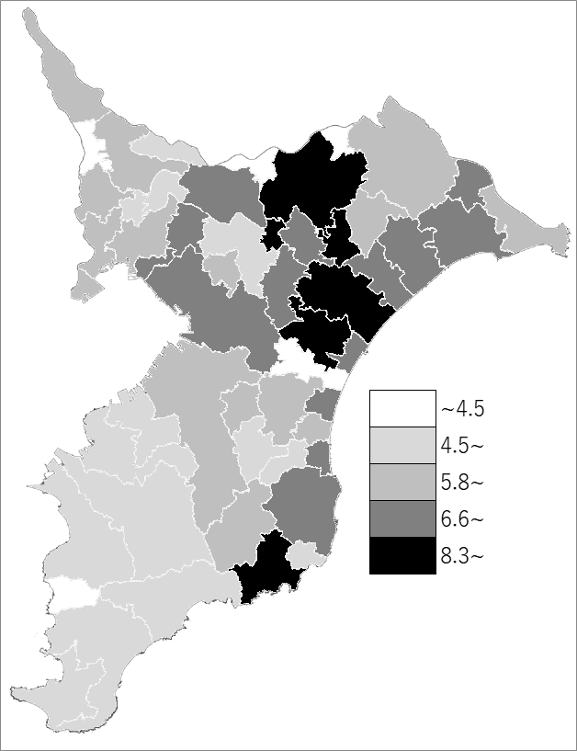
 | 千葉県の推移
 | 認知件数（右軸） | 指標
令和3年 | 32638 | 5.2
令和4年 | 32728 | 5.2
令和5年 | 37538 | 6
令和6年 | 38394 | 6.1
令和7年 | 39976 | 6.4

《備 考》 ・資料出所 千葉県警察本部「犯罪統計」 ・算出方法 刑法犯認知件数÷常住人口（R7.1.1） 注）県数値には、県外発生及び発生地不明を含みます。

